1
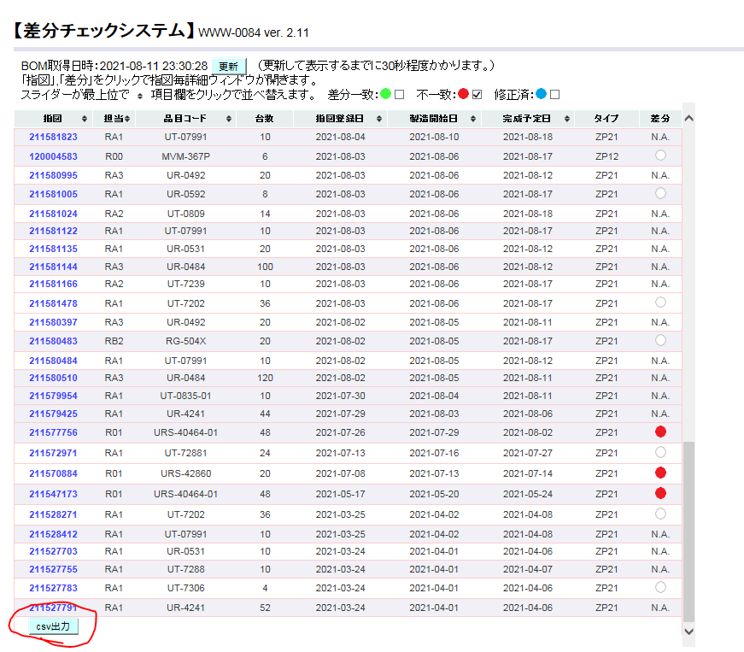
差分チェックシステムにアクセスする。既に開いている場合は、上部の更新ボタンをクリックする。
http://172.25.253.60/
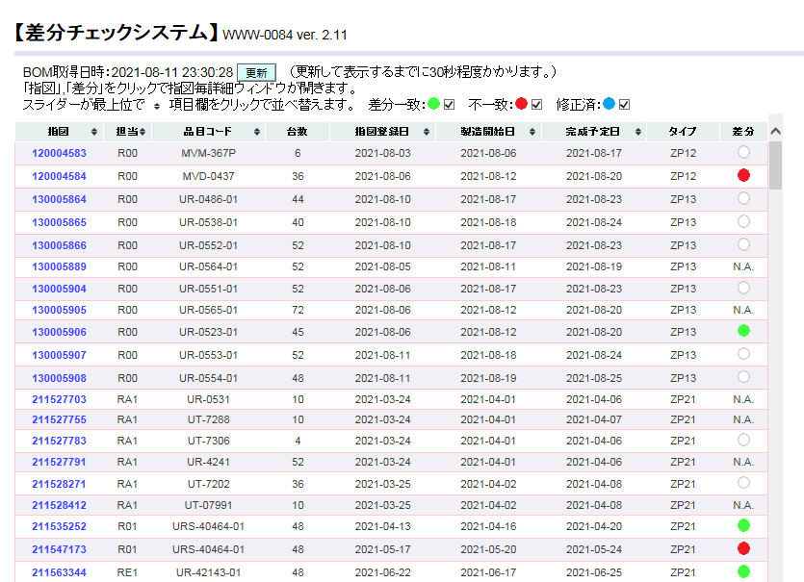

指図登録日でソートし、不一致以外のチェックボックスを外す。
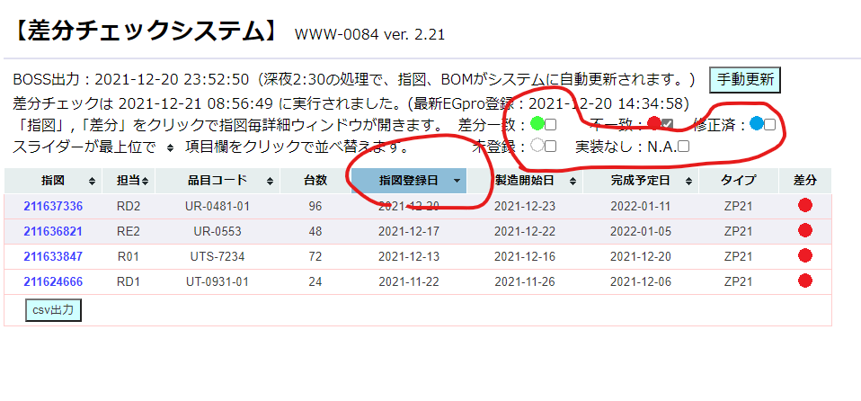

当日発令分の差分が赤丸になっている指図をクリックし、表示されたウィンドウの表を下へスクロールしてcsv出力を押す。
→日付のフォルダを任意の場所へ作成し、保存。
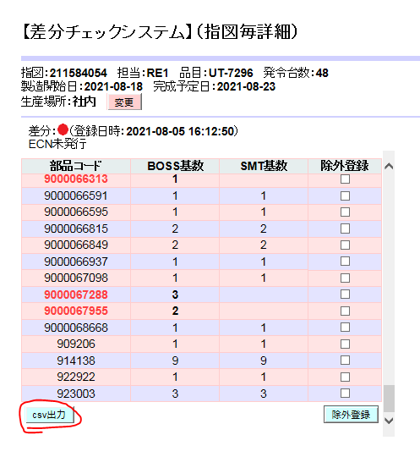

前述のcsvファイルを、当日の発令分の差分すべてに対して出力し、同じフォルダへ保存する。
↓本日が2021/12/21であった場合
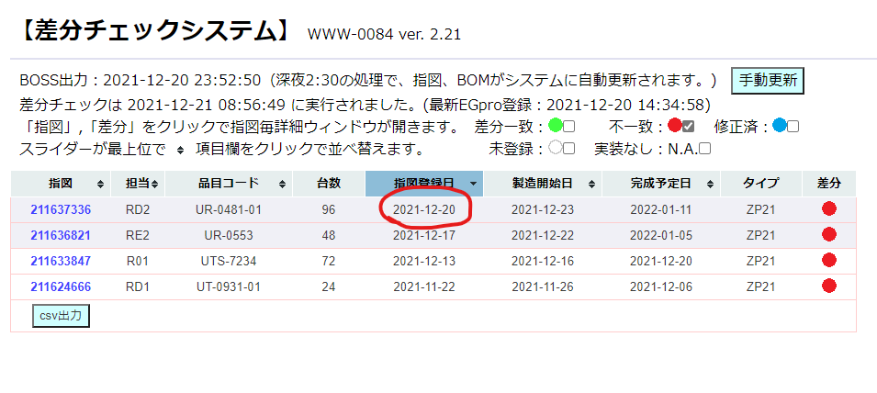

一番下へスクロールしてcsv出力を押し、
\\nksv523.ad.nkc.co.jp\第二工場実装課用\1係用\Job作成
へ保存｡

2
段取り予定.xlsx を開く｡
https://nk365.sharepoint.com/:x:/r/sites/itpt000509/Shared%20Documents/100_Job%E4%BD%9C%E6%88%90/%E6%AE%B5%E5%8F%96%E3%82%8A%E4%BA%88%E5%AE%9A.xlsx?d=w133a95a87d474184bc73d4d04750e4b7&csf=1&web=1&e=v2jTHU
※上部の「デスクトップアプリケーションで開く」を押すとアプリで開ける｡
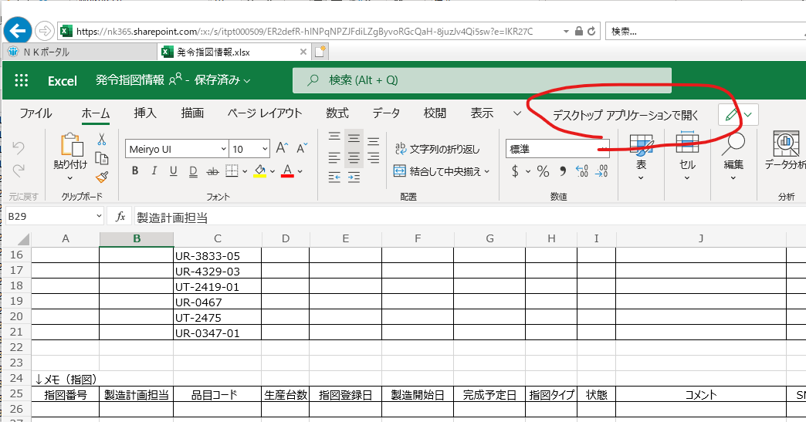

※下記フォルダをOndriveと同期することで､Windowsのエクスプローラー上で参照できる｡
https://nk365.sharepoint.com/:f:/s/itpt000509/Eq95KBOWN5ZOigTtcnt0uFQBMW7Skq5u4pUmJHGZJh-ZvA?e=9OWCgq

sabunシートを開く
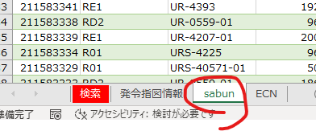

表を右クリック→更新
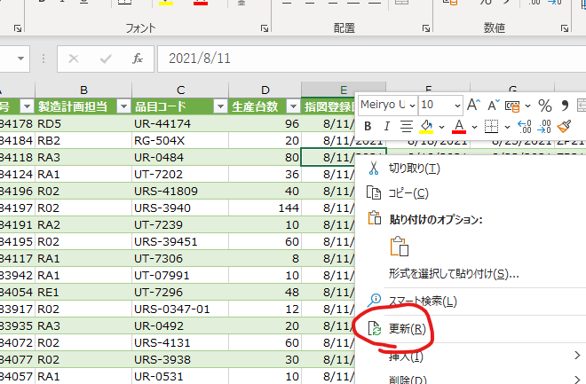

状態をNG･空白セルでフィルター
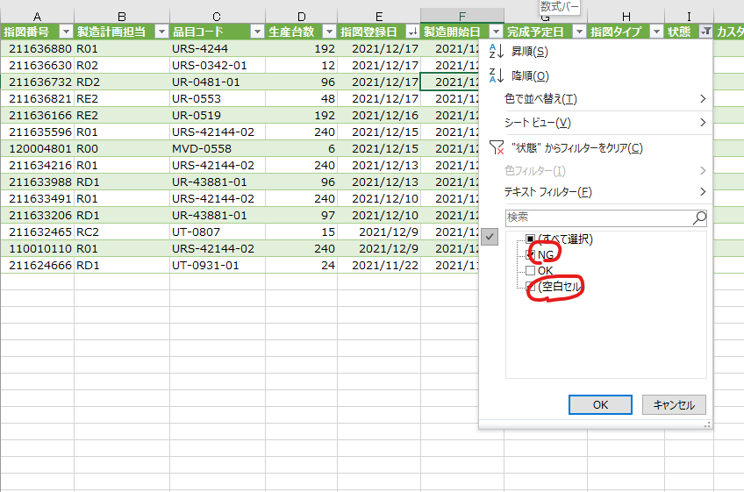

当日発令分の行をコピー
※空白もコピー｡あった場合､初ロット/試作/EGPro新規に当たります｡

発令指図情報シートの下の方に貼り付け
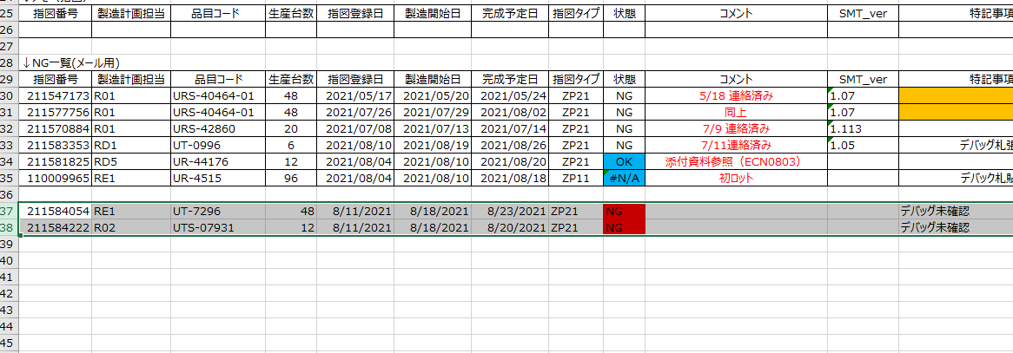

状態が青色(OK or DONE or #N/A)となっている行を削除
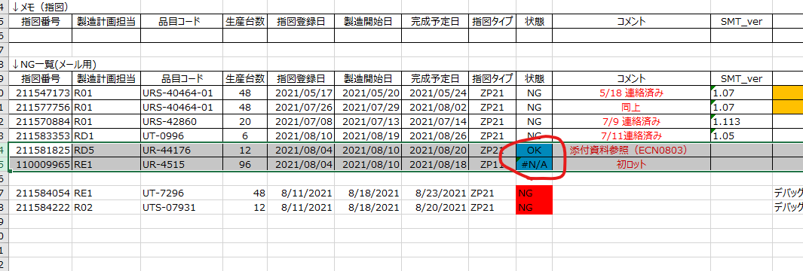

適当に1行コピー
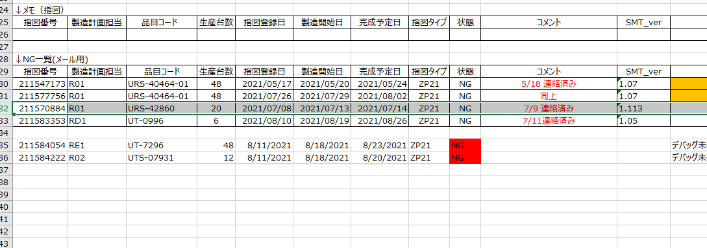

書式の貼り付け
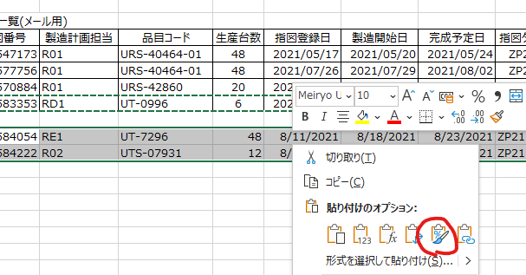

状態の数式をコピーして貼り付けする｡(赤色塗りつぶしは､数式が入っていないよ!の意味)
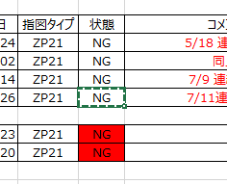
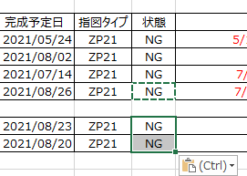

前日分のコメントを修正

↓

試作があれば消す

3
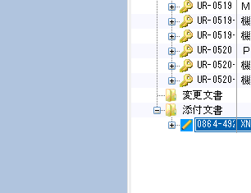
Job作成関連マクロ(\\nksv523.ad.nkc.co.jp\第二工場実装課用\1係用\Job作成\マクロ等)の差分明細テンプレ作成を実行
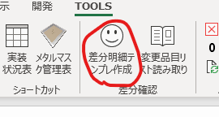

差分情報(手順1で差分ありの指図からダウンロードしたcsvファイル)が入っているフォルダを指定

しばらくすると 品目名_差分明細.xlsxが生成される｡
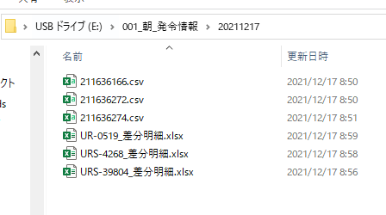

これを取り出し参照

